关系图
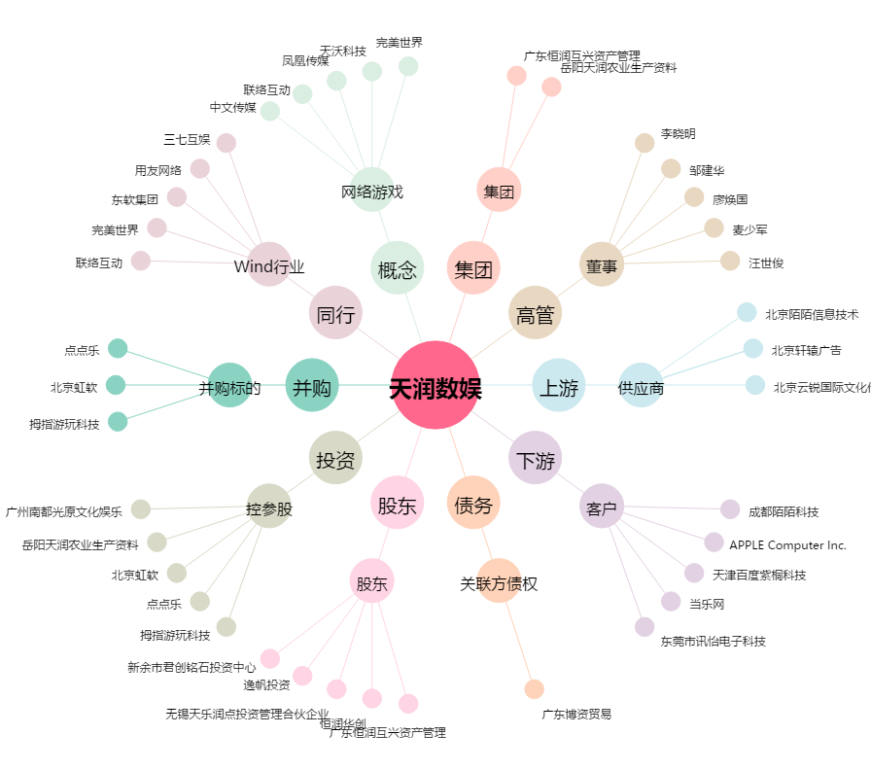
天润数娱[002113.SZ] - 关系概览图

